关系图
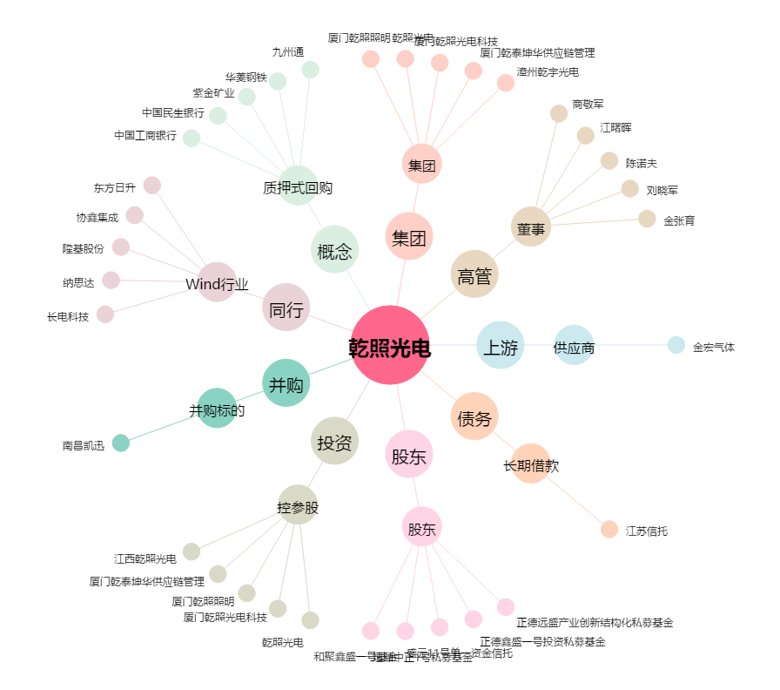
乾照光电[300102.SZ] - 关系概览图

